상품제안서
UM2 해외용 PD충전기 UMTC-PD35WPPS | 상품코드: F19585

 |  |  |  |  |  |  | 02-412-0044 | www.easy1.co.kr
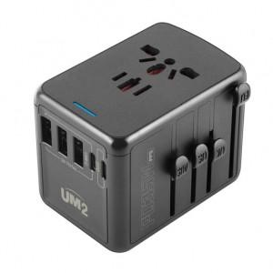

【상세/제작정보】

【인쇄/포장옵션】 | 레이저 / 포장지포장

【공급단가】 | 수량 | 100~ | 300~ | 500~ | 1,000~ | 3,000~
*VAT별도 | 35W | 24,540원 | 23,630원 | 22,720원 | 21,810원 | 21,270원

【상품 URL】 | https://easy1.co.kr:443/src/goods_detail.php?gdno=19585

